Abb. H3-7web
Zurück zum Inhalt
Abb. H3-7web: Veränderung der sozialen Disparitäten in der Lesekompetenz zwischen 2009 und 2018 und der mathematischen Kompetenz zwischen 2012 und 2022 im internationalen Vergleich*
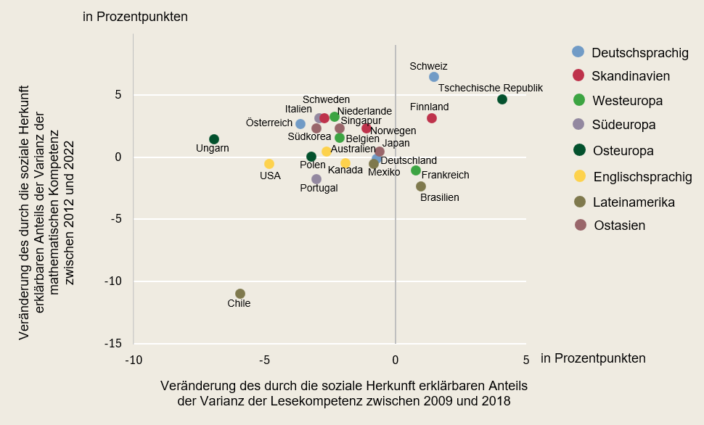

* Ohne Spanien wegen fehlender Werte im Jahr 2018.
Quelle: Eigene Berechnung von Differenzwerten in R² auf der Basis von OECD (2019), PISA 2018 Results (Volume II): Where All Students Can Succeed, PISA, OECD Publishing, Paris, https://doi.org/10.1787/b5fd1b8f-en , S. 17f. (Tabelle II.B1.2.3) und OECD (2010), PISA 2009 Results: Overcoming Social Background – Equity in Learning Opportunities and Outcomes (Volume II) http://dx.doi.org/10.1787/9789264091504-en , S. 167 (Tabelle II.3.2), sowie OECD (2023), PISA 2022 Results (Volume I): The State of Learning and Equity in Education, PISA, OECD Publishing, Paris, Table I.B1.5.22 Web, https://stat.link/wh9d4z
 | -> Tab. H3-8web

